画面
機能設計書 |  | システム名 | プロジェクト名 | 登録日付 |  |  | 更新日付
 |  | Biz-X POTTS
画面レイアウト |  | サブシステム名 | 機能名名 | 登録担当者 |  |  | 更新担当者
 |  | 在庫 | 在庫照会

 | 画面レイアウト
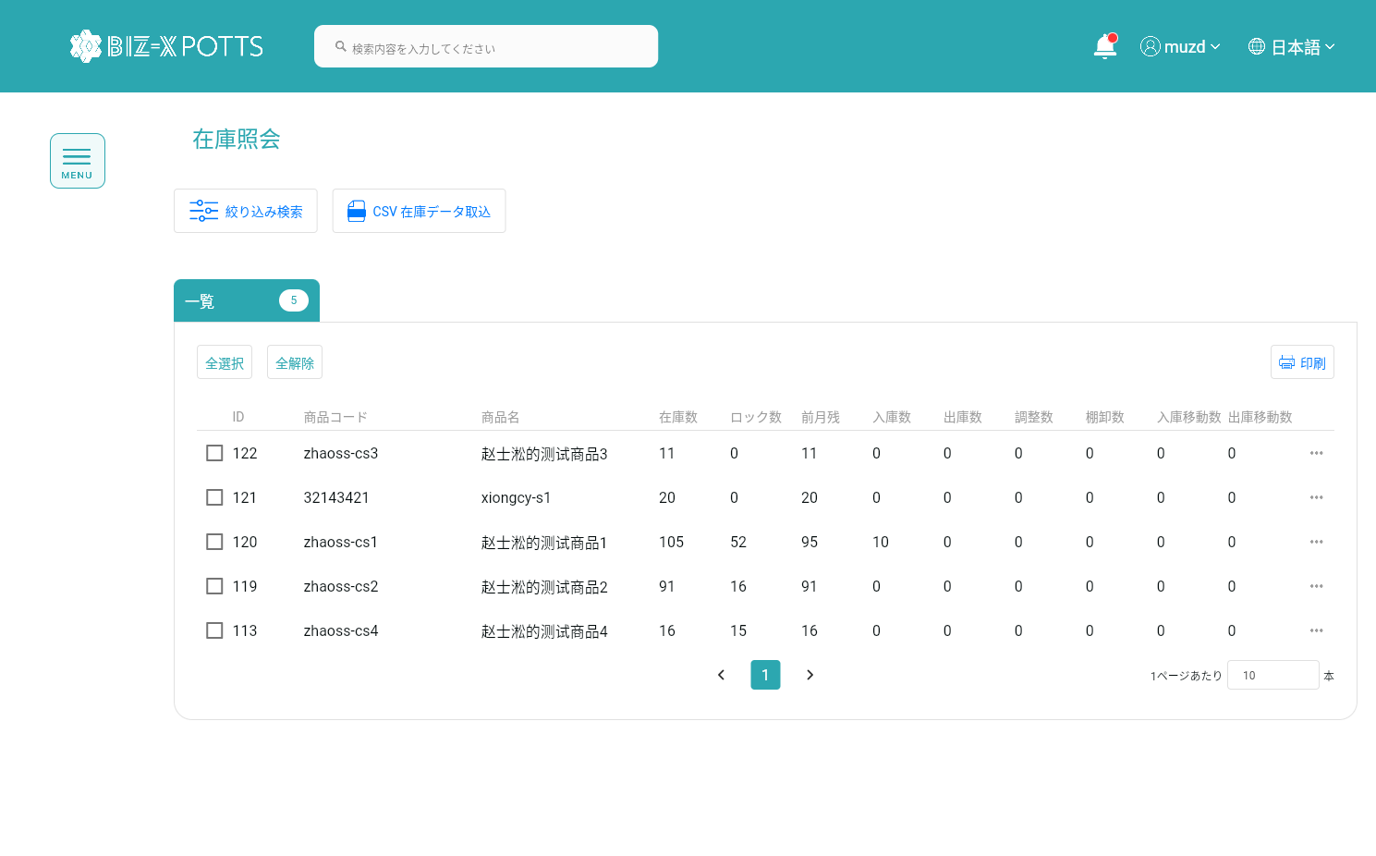

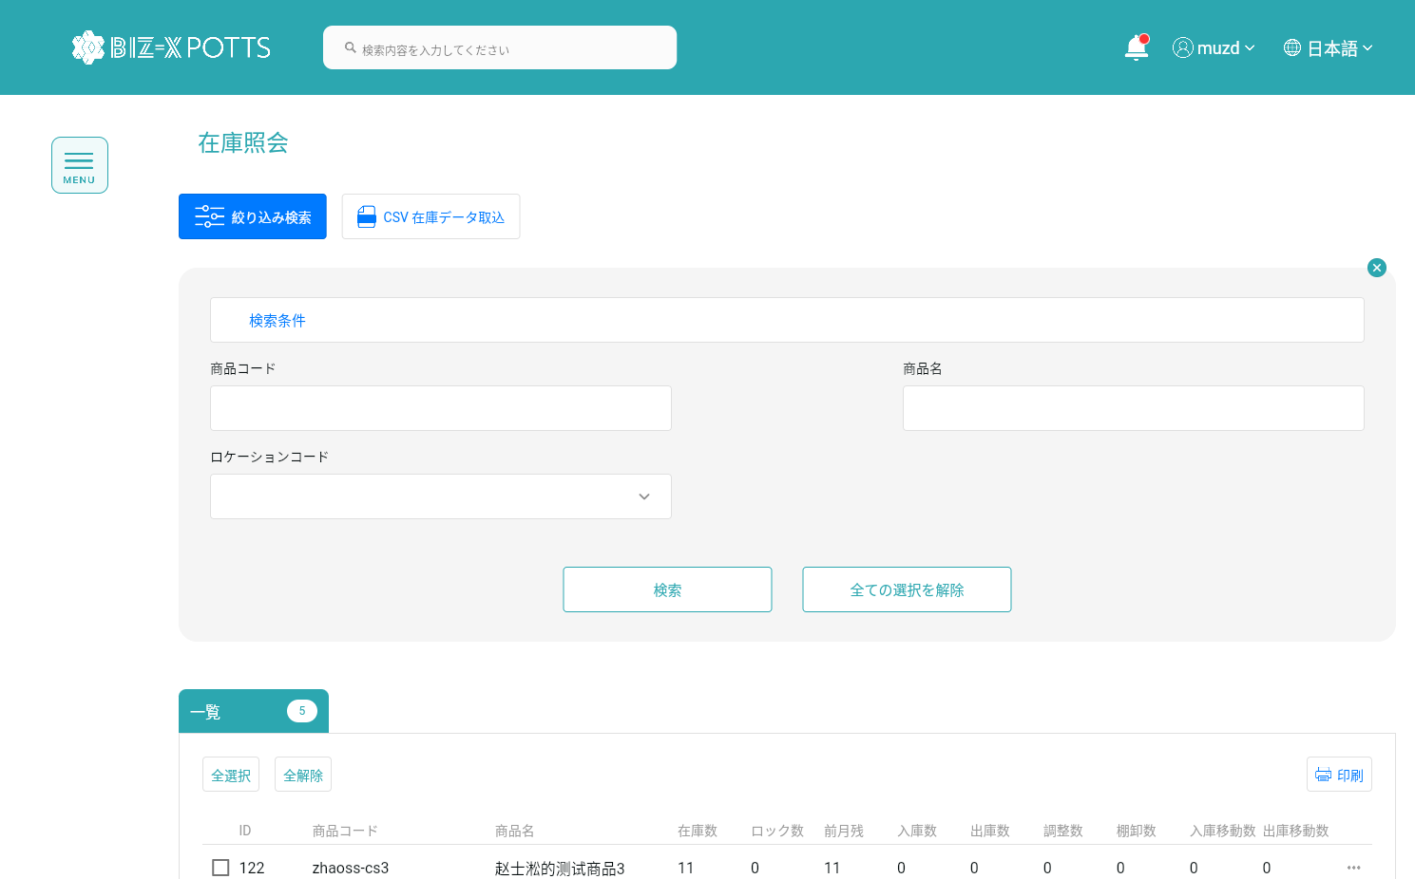

 |  |  |  |  | 項目を参照
 |  |  |  |  | 【画面項目定義】

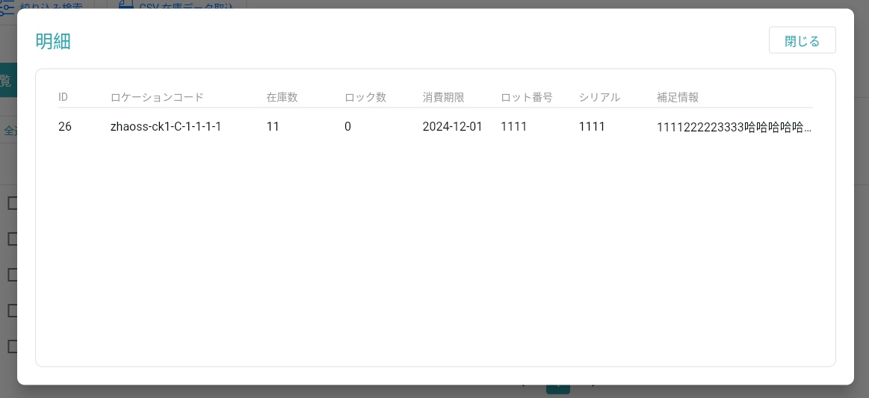
 | 場所明細一覧ダイアログ

 |  |  |  |  |  | 項目を参照
 |  |  |  |  |  | 【画面項目定義】

画面（SP）
機能設計書 |  | システム名 | プロジェクト名 | 登録日付 |  | 更新日付
 |  | Biz-X POTTS
画面レイアウト |  | サブシステム名 | 機能名名 | 登録担当者 |  | 更新担当者
 |  | 在庫 | 在庫照会

 | 画面レイアウト

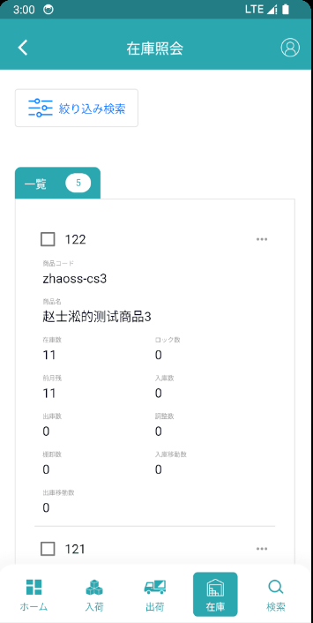
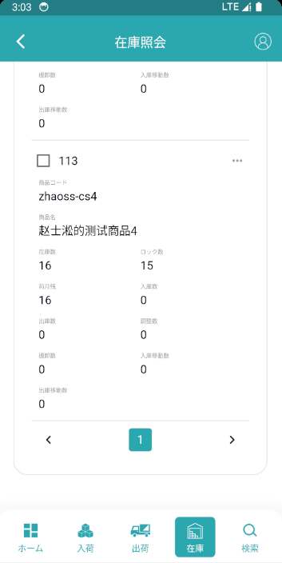

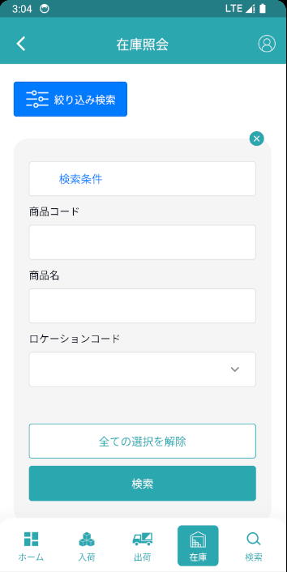

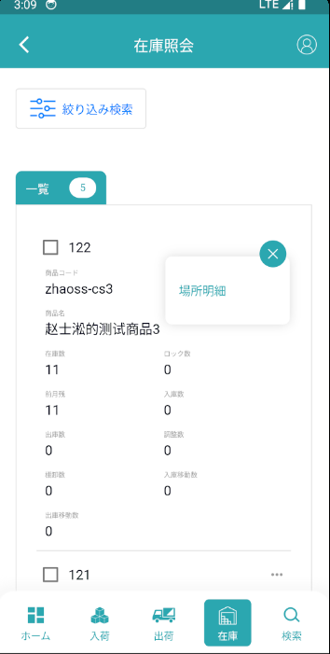
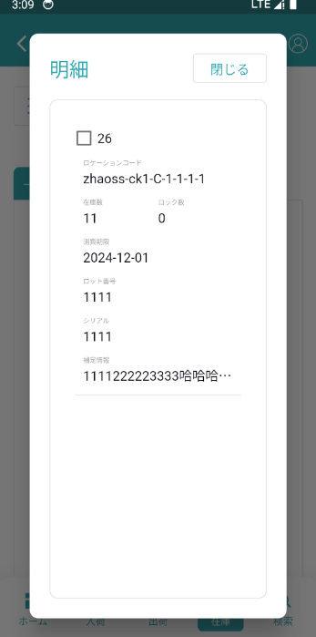

 |  |  |  |  | 具体项目参照
 |  |  |  |  | 【画面項目定義（SP）】

画面項目定義 (SP)
機能設計書 |  |  | システム名 |  |  |  | プロジェクト名 |  |  |  |  |  | 登録日付 |  |  | 更新日付
 |  |  | Biz-X POTTS
画面項目定義 |  |  | サブシステム名 |  |  |  | 機能名名 |  |  |  |  |  | 登録担当者 |  |  | 更新担当者
 |  |  | 在庫 |  |  |  | 在庫照会

No | 項目名 | ID | 種類 | 属性 | DB 桁数 | 画面 桁数 | IO | タブ | 必須 | 表示 | 配置 | IME | ref | chk | 書式 |  | 概要 | 登録時仕様 |  | 更新時仕様
 |  |  |  |  |  |  |  |  |  |  |  |  |  |  |  |  |  | 取得元 | 仕様 | 取得元 （照会/削除も同様） | 仕様
PC端参照
 | 検索条件
 | 商品コード |  |  |  |  |  |  |  |  |  |  |  |  |  |  |  |  | mtb_product(商品マスタ) | 商品コード
 | 商品名 |  |  |  |  |  |  |  |  |  |  |  |  |  |  |  |  | mtb_product(商品マスタ) | 商品_名称
 | ロケーションコード |  |  |  |  |  |  |  |  |  |  |  |  |  |  |  | ドロップダウンボックス | dtb_product_location(商品在庫位置) | ロケーションid
 | 在庫照会一覧
 | ID |  |  |  |  |  |  |  |  |  |  |  |  |  |  |  |  | dtb_store(在庫) | ID
 | 商品コード |  |  |  |  |  |  |  |  |  |  |  |  |  |  |  |  | mtb_product(商品マスタ) | 商品コード
 | 商品名 |  |  |  |  |  |  |  |  |  |  |  |  |  |  |  |  | mtb_product(商品マスタ) | 商品_名称
 | 在庫数 |  |  |  |  |  |  |  |  |  |  |  |  |  |  |  |  | dtb_store(在庫) | 在庫数
 | ロック数 |  |  |  |  |  |  |  |  |  |  |  |  |  |  |  |  | dtb_store(在庫) | ロック数
 | 前月残 |  |  |  |  |  |  |  |  |  |  |  |  |  |  |  |  | dtb_store(在庫) | 前月残
 | 入庫数 |  |  |  |  |  |  |  |  |  |  |  |  |  |  |  |  | dtb_store(在庫) | 入庫数
 | 出庫数 |  |  |  |  |  |  |  |  |  |  |  |  |  |  |  |  | dtb_store(在庫) | 出庫数
 | 調整数 |  |  |  |  |  |  |  |  |  |  |  |  |  |  |  |  | dtb_store(在庫) | 調整数
 | 棚卸数 |  |  |  |  |  |  |  |  |  |  |  |  |  |  |  |  | dtb_store(在庫) | 棚卸数
 | 入庫移動数 |  |  |  |  |  |  |  |  |  |  |  |  |  |  |  |  | dtb_store(在庫) | 入庫移動数
 | 出庫移動数 |  |  |  |  |  |  |  |  |  |  |  |  |  |  |  |  | dtb_store(在庫) | 出庫移動数
 | 場所明細一覧ダイアログ
 | ID |  |  |  |  |  |  |  |  |  |  |  |  |  |  |  |  | dtb_product_location(商品在庫位置) | ID
 | ロケーションコード |  |  |  |  |  |  |  |  |  |  |  |  |  |  |  | ロケーションid対応のロケーションコード | dtb_product_location(商品在庫位置) | ロケーションid
 | 在庫数 |  |  |  |  |  |  |  |  |  |  |  |  |  |  |  |  | dtb_product_location(商品在庫位置) | 在庫数
 | ロック数 |  |  |  |  |  |  |  |  |  |  |  |  |  |  |  |  | dtb_product_location(商品在庫位置) | ロック数
 | 消費期限 |  |  |  |  |  |  |  |  |  |  |  |  |  |  |  |  | dtb_product_location(商品在庫位置) | 消費期限
 | ロット番号 |  |  |  |  |  |  |  |  |  |  |  |  |  |  |  |  | dtb_product_location(商品在庫位置) | ロット番号
 | シリアル |  |  |  |  |  |  |  |  |  |  |  |  |  |  |  |  | dtb_product_location(商品在庫位置) | シリアル
 | 補足情報 |  |  |  |  |  |  |  |  |  |  |  |  |  |  |  |  | dtb_product_location(商品在庫位置) | 補足情報

イベント仕様 (SP)
機能設計書 |  |  | システム名 |  | プロジェクト名 | 登録日付 |  | 更新日付
 |  |  | Biz-X POTTS
イベント仕様 |  |  | サブシステム名 |  | 機能名名 | 登録担当者 |  | 更新担当者
 |  |  | 在庫 |  | 在庫照会

PC端参照
No | 対象 | イベント |  | 処理内容 |  |  | 備考
 |  | 初期化 |  | 検索条件クリア 検索表dtb_store（在庫） 条件：「会社_ID」＝登録者の会社ID 「年月」=現在の年月 検索結果を一覧に表示 検索条件「ロケーションコード」のドロップダウンデータ取得 検索表mtb _location(ロケーションマスタ) 条件「会社_ ID」＝登録者の会社ID 「削除区分」＝「2：未削除」
 |  | 在庫データ取込 |  | 在库データはCSV経由でインポートされます 商品IDにより、在庫を更新する 在庫がなければこの商品IDをデータに挿入 商品が存在する場合は、更新する
 |  | 検索 |  | 入力された検索条件に基づいて検索 検索表dtb_store(在庫) 条件： 「商品コード」= 入力の「商品コード」 「商品_略称」like 入力の「商品名」 「ロケーションid」= 入力の「ロケーションコード」関連のID 「会社_ID」= 登録者の会社ID 「年月」=現在の年月 検索結果を一覧に表示 |  |  | 関連表：mtb_product(商品マスタ) mtb_location(ロケーションマスタ) dtb_product_location(商品在庫位置)
 |  | 全選択/全解除 |  | 現在のページテーブルのすべてのデータを選択/すべて解除するには、ボタンをクリックします
 |  | 印刷 |  | 選択データに基づいて在庫一覧に印刷する
 | table一覧行データ | 場所明細 |  | 場所明細一覧ダイアログを遷移する、パラメータ「在庫id」
 |  | 場所明細一覧ダイアログ初期化 |  | パラメータ「在庫id」により、データを検索する 検索表dtb_product_location(商品在庫位置) 条件：「在庫id」=パラメータ「在庫id」 閉じるボタンをクリックして、ダイアログを閉じて、前画面に戻る

